Sheet1
TASK | Klasifikasi pin (region s.d store) dan informasinya, halaman login |  |  |  | Database: | 137
Link Apk | http://dev.pitjarus.co/bfast/index.php/beres/dashboard |  |  |  | Username: | admin
Link Brief | https://drive.google.com/file/d/1yCUFFKQ1qYh79bwb6wIfIlj4UIanAzHt/view?usp=sharing |  |  |  | Password: | adminbdof2018
DEVICE | HP Laptop
DATE TESTING | 2021-02-24

No | Menu | Test Scenario | Test Scenario | RESULT | Expectation | REMARKS | Note
1 | Abstrak | Dashboard | Territori | tidak sesuai ekspektasi | Saat klik View Region, Nama Kota, Nilai, Button Back To Region dan View Branch muncul Namun scrool masih terdapat
 |  | Dashboard | Region | tidak sesuai ekspektasi | Pada Nilai Region dan View Territori sudah muncul Namun Scroll masih terdapat
2 |  | Dashboard | Branch | tidak sesuai ekspektasi | Saat klik View Store, Nama Toko, Nilai: Bad, Button Back To Branch muncul Namun scroll masih terdapat
 |  |  | Dashboard Login | sesuai ekspektasi | 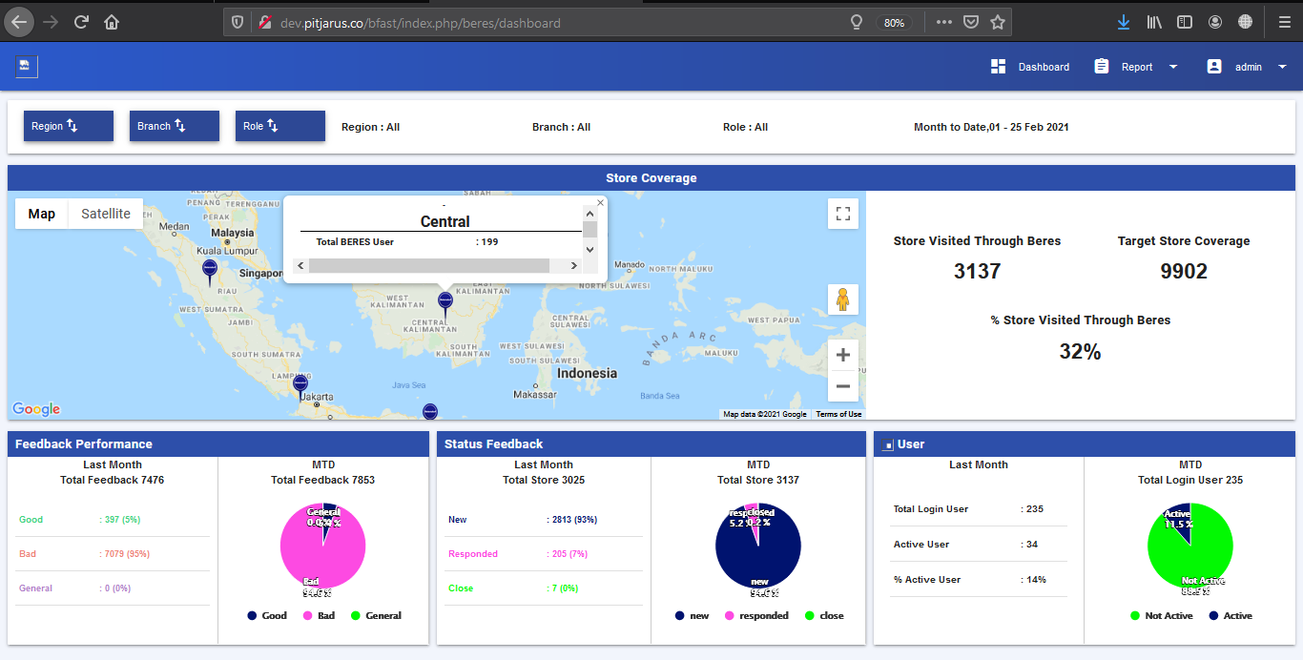 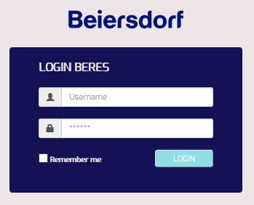 Halaman Login & Kondisi Dashboard view by Region

Conclusion overall test |  |  |  |  |  | Not Passed

 |  |  |  |  | Quality Control

 |  |  |  |  | Panji Aryo

